表紙・改定履歴
Webダイレクト販売

画面設計書
管理パスワード再発行画面
G0302

© 2020 Sasuke Financial Lab Inc.

変 更 記 録
版数 REV. | 作成更新日 | 変 更 内 容 | 担 当
01 | 2020-09-10 | 初版 | 小川
02 | 2020-09-29 | UI工程初版 | 木下
03 | 2020-10-02 | UIレビュー結果に対応 | 木部
04 | 2020-10-23 | アクション項目定義書フォーマット調整、文言調整（内容の変更はなし） | 小川
05 | 2020-11-27 | ・「画面項目定義書」シートにテキストボックスのtypeを追記 ・「画面項目定義書」シートにテキストボックスのプレースホルダーを追記 | 小川
06 | 2020-11-30 | ・パスワード変更用のメール送信を行うAPIの変更「運用者認証API」→「運用者パスワード再設定API」 | 小川

画面概要
設計説明書 |  |  | システム | 画面名 | 画面ID
 |  |  | Webダイレクト販売 | 管理パスワード再発行画面 | G0302

 | 1 | 画面概要

 |  | 運用者がログイン時のパスワードを忘れた際に、パスワードの変更手続きを行う画面である。
 |  | 「G0301.管理ログイン画面」から[パスワードを忘れた場合]のリンクを押下して当画面に遷移する。

 |  | 当画面でメールアドレスを入力し送信ボタンを押下すると、「G0303.管理パスワード変更画面」へのURLリンクが記載されたメールを送信する。
 |  | なお、画面へのアクセスについてIPアドレス制限をかける。

 | 2 | 画面遷移

 | 「G0301.管理ログイン画面」 |  |  | 「G0302.管理パスワード再発行画面」
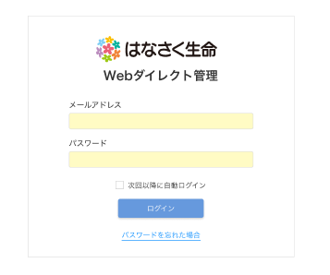
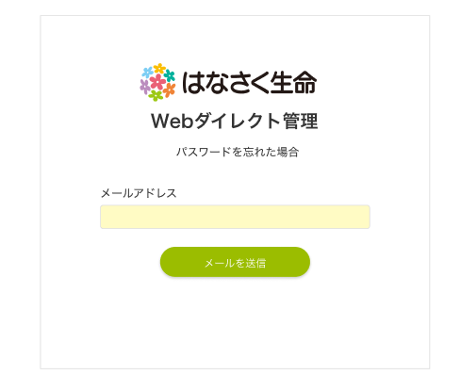

 |  |  |  |  |  | 送信後「G0301.管理ログイン画面」へリダイレクト。
 |  |  |  |  |  | エラーの場合、エラーメッセージを表示し遷移しない。

画面レイアウト
画面レイアウト | システム | 画面名 | 画面ID
 | Webダイレクト販売 | 管理パスワード再発行画面 | G0302

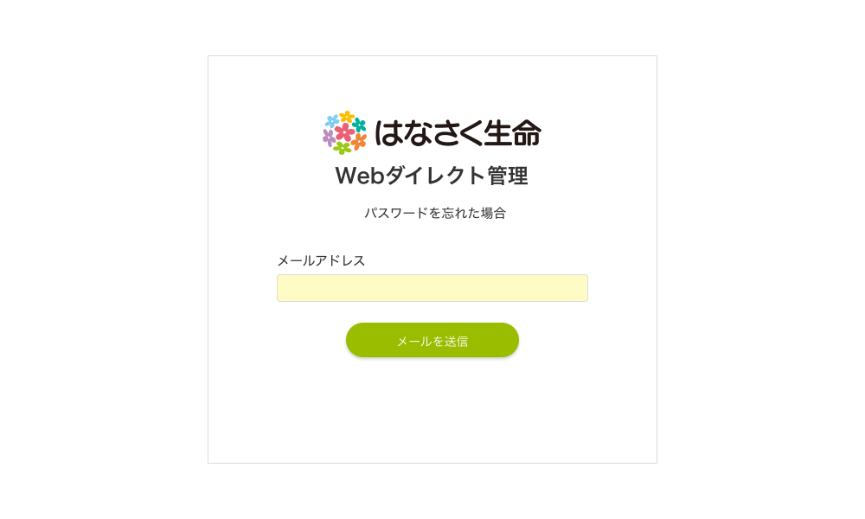

A

1

2

